Sheet2 (2)
公开事项 |  |  |  | 测评指标与考察点 | 扣分原因 | 整改措施 | 整改结果 | 截图
一级指标 | 二级指标 | 三级指标 | 四级指标
政策法规 | 部门文件 |  |  | ①2021年至今未梳理继续有效文件目录的，本栏目不高于及格分，然后再计算如下分值②全面公开本部门印发的行政规范性文件（含代县区政府起草的和本部门印发的）；③本部门印发的除规范性文件以外的其他可以全文公开的文件，部门文件不得与上级文件混杂（发现部门文件与上级文件混杂每件扣1分，最多扣5分，只考核本年度）④提供WORD和PDF文本下载功能；提供政策咨询渠道和电话。⑤规范性文件与解读一一对应（18年之后需解读）⑥其它文件鼓励配套解读，其它文件全部未配套解读的，扣除其它文件分值的一半，若有一件解读，就可不扣分）⑦规范性文件涵盖文号、成文日期、发布时间、有效性等信息，规范性文件与解读链通，方便对照阅读。⑧发现规范性文件未按照规范格式调整的，例如正文字体不规范、下载版本不规范的，每件扣2分 | 2021年至今未梳理继续有效文件目录，如没有请写情况说明；建议将往年说明信息整合；其他文件本年度未更新且无说明，2022年的其他文件均未解读 | 公开说明，公开2022年其他文件政策解读 | 已整改 | 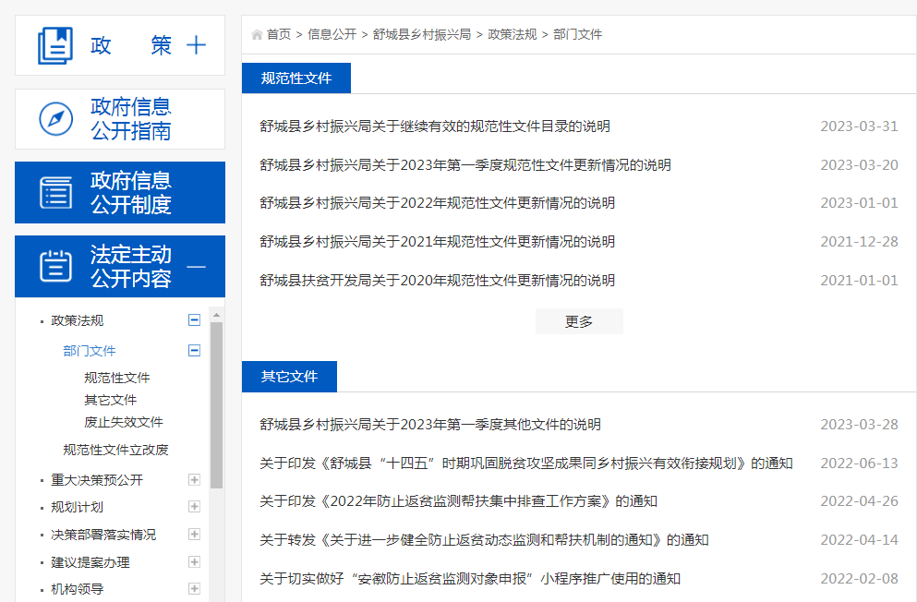
 | 规范性文件立改废 |  |  | 考察点：①规范性文件的公众参与、专家论证、风险评估、集体讨论等程序开展情况的落实或者报道信息；②规范性文件按季度备案信息、③规范性文件清理结果（含部门代县政府起草的、本部门名义印发的两种） | 建议将以往年份季度信息进行整合 | 以前年份季度信息按年度整合 | 已整改 | 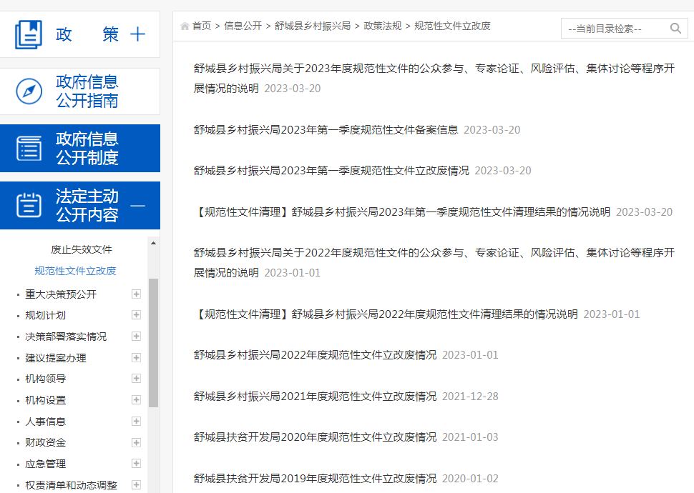
重大决策预公开 | 意见征集 |  |  | 考察点：实行重大决策预公开制度，涉及重大民生议题、企业经营发展、专业领域的重要政策文件，重点工程项目，除依法应当保密的外，在决策前应向社会公布①决策草案、②决策依据，③意见征集时间、④反馈渠道，包含信件、电话、邮箱⑤文件起草说明。⑥2021年至今未征求意见的，不高于及格分。⑦2022年开始未进入意见征集库征求意见的，不算为意见征集。 | 22年未进入意见征集库征集意见 | 推进重大决策预公开意见征集工作 | 持续整改 | 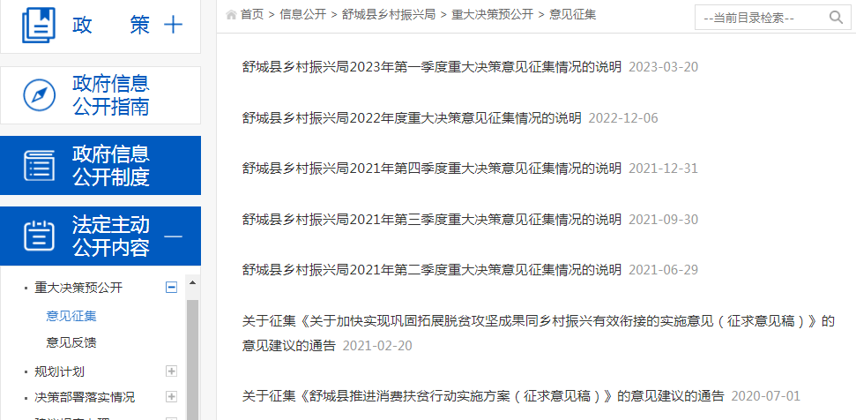
规划计划 |  |  |  | 考察点：①年度全面与专项工作计划和②全面与专项工作总结③历年规划梳理公开 | 栏目信息混乱，放置上级规划 | 删除上级规划，公开本单位年度计划 | 已整改 | 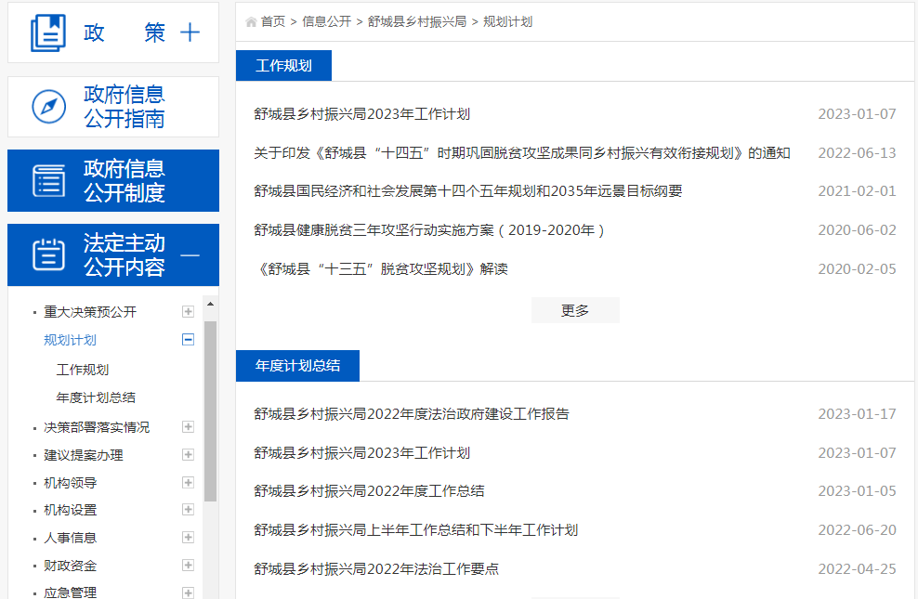
决策部署落实情况 |  |  |  | 考察点：重大决策、重要政策、政府工作报告、本部门年度重点工作任务的①任务分解、②执行和③落实情况等信息（按月或者季度公开）。 | 建议及时更新三月份落实信息 | 更新3月份落实信息 | 已整改 | 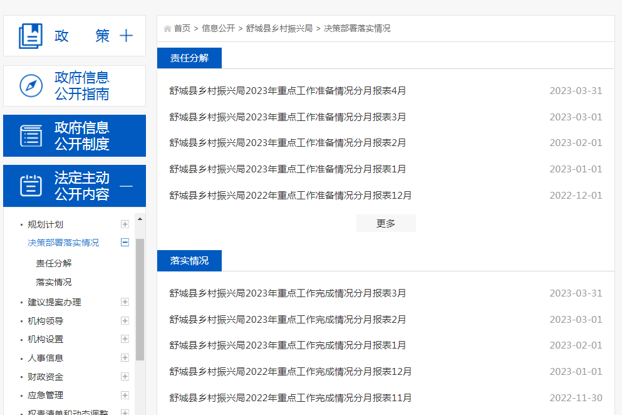
建议提案办理 | 人大代表建议办理 |  |  | 考察点：①人大代表建议办理责任分解表；②办理答复。（未发布且未说明的不得分）。本年度无任务的得分率80% | 说明信息不规范，未分信息说明责任分解和办理答复信息 | 明确时间节点，规范公开说明 | 已整改 | 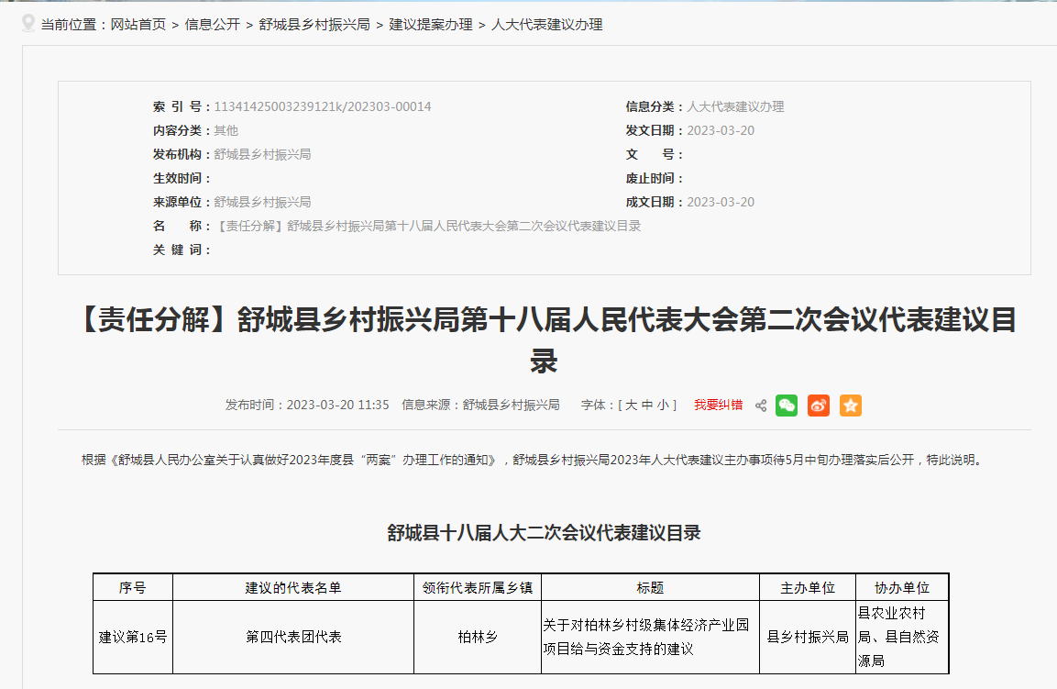
 | 政协委员提案办理 |  |  | 考察点：①政协委员提案责任分解表；②办理答复。（未发布且未说明的不得分）。本年度无任务的得分率80% | 说明信息不规范，未分信息说明责任分解和办理答复信息 | 规范公开说明 | 已整改 | 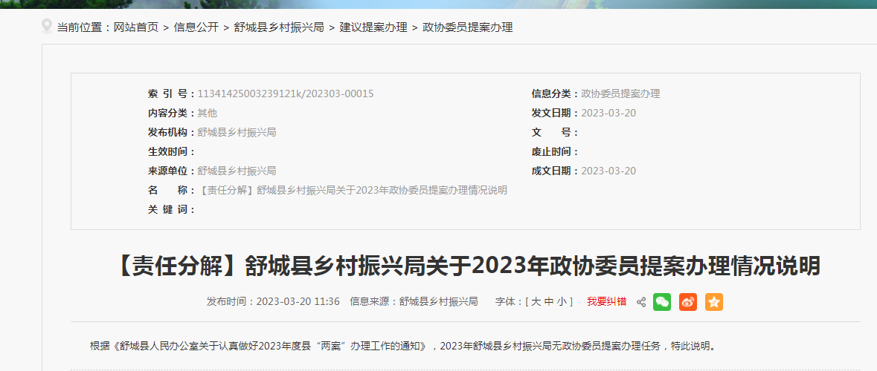
公共服务清单和中介服务清单 |  |  |  | 考察点：①公共服务清单，②行政审批中介服务事项目录清单(本年度未更新发布时间或未说明的不得分) | 未更新未说明本年度公共服务清单 | 公开说明 | 已整改 | 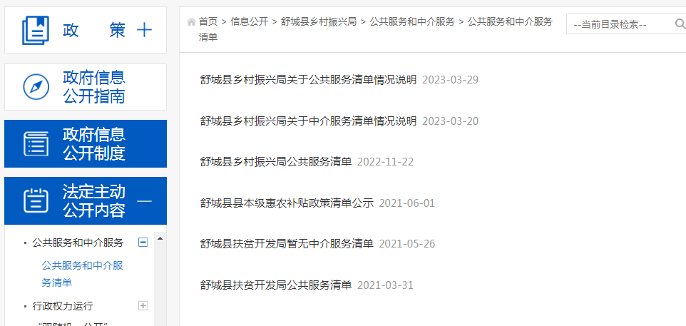
政策解读 | 负责人 解读 |  |  | 考察点：①部门负责人（不要求主要负责人）通过参加新闻发布会、通发表署名文章或接受媒体采访等形式就相关政策进行解读。（年度考核栏目，前二季度无信息的可参照监督保障栏目得分率得分） | 解读未与文件一一关联 | 解读关联具体政策 | 已整改 | 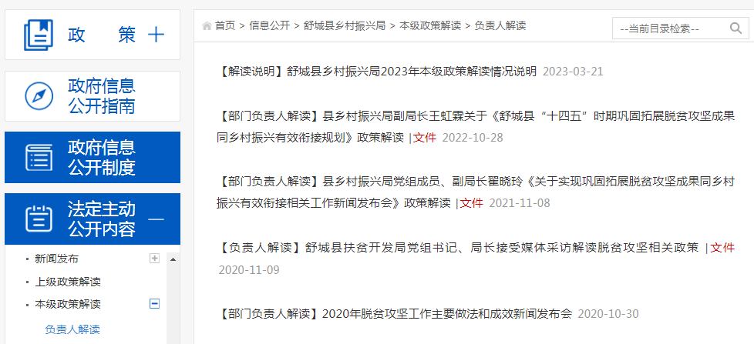
 | 其他解读 |  |  | 考察点：2021年至今未发布政策解读的，不高于及格分，再计算如下分值。①采用图片图表、音频视频、卡通动漫等群众喜闻乐见的展现形式，发布②专家关于政策文件出台的背景、依据、核心内容、主要条款等做出的相关解释说明；③媒体关于政策文件出台的背景、依据、核心内容、主要条款等做出的相关解释说明。（深入解读①制定背景和依据、②制定意义和总体考虑③研判和起草过程、④工作目标、⑤主要内容、⑥创新举措和⑦保障措施和下一步工作考虑等实质性内容（7要素考核2020年7月份之后的解读）；解读与文件发布时间间隔不超过3个工作日。（形式多样与内容质量各占比4分，解读与文件未链接、解读内容与原文大量重复、过于简单以及以起草说明代替的每件扣3分，扣完8分为止） | 缺少解读人，解读未与文件一一关联 | 关联相关政策 | 已整改 | 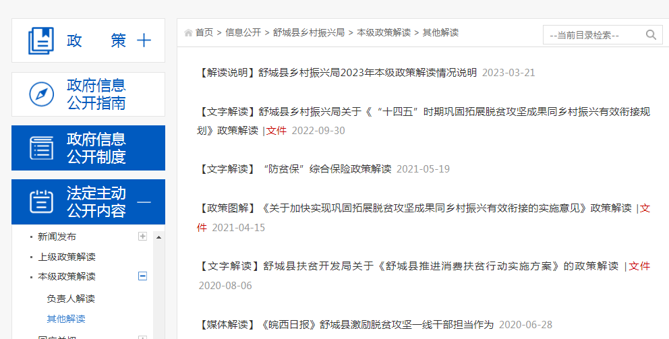
监督 保障 | 监督保障 |  |  | 考察点：①年度政务公开重点工作要点和分工；②政务公开工作开展情况等信息③季度整改报告及专项整改报告④隐私排查整改报告⑤2022年政务公开工作总结（12月20号前发布）。 | 未公开2023年政务公开重点工作要点和分工且无说明 | 公开2023年政务公开重点工作要点和分工 | 已整改 | 